圖表索引
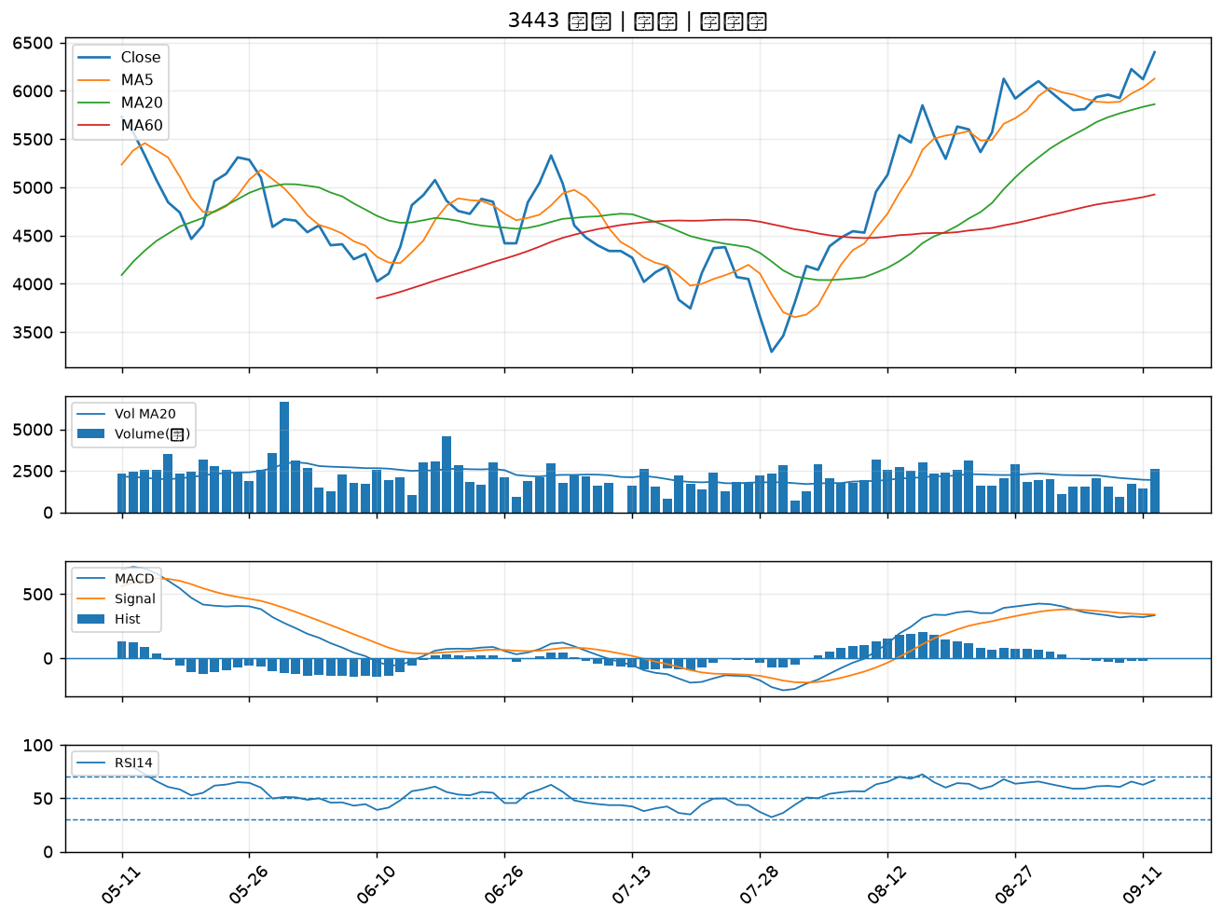
股票代號 | 股票名稱 | 市場 | 買進觀察分級 | 主力突破分數 | 圖表路徑
6112 | 邁達特 | 上市 | A級 | 7 | output/charts/20260914/6112_邁達特.png
2897 | 王道銀行 | 上市 | A級 | 6 | output/charts/20260914/2897_王道銀行.png
2351 | 順德 | 上市 | A級 | 5 | output/charts/20260914/2351_順德.png
8358 | 金居 | 上櫃 | A級 | 4 | output/charts/20260914/8358_金居.png
6416 | 瑞祺電通 | 上市 | A級 | 4 | output/charts/20260914/6416_瑞祺電通.png
3029 | 零壹 | 上市 | A級 | 4 | output/charts/20260914/3029_零壹.png
2889 | 國票金 | 上市 | A級 | 3 | output/charts/20260914/2889_國票金.png
2855 | 統一證 | 上市 | A級 | 3 | output/charts/20260914/2855_統一證.png
6689 | 伊雲谷 | 上市 | B級 | 7 | output/charts/20260914/6689_伊雲谷.png
2412 | 中華電 | 上市 | B級 | 6 | output/charts/20260914/2412_中華電.png
6706 | 惠特 | 上市 | B級 | 5 | output/charts/20260914/6706_惠特.png
3016 | 嘉晶 | 上市 | B級 | 5 | output/charts/20260914/3016_嘉晶.png
1528 | 恩德 | 上市 | B級 | 5 | output/charts/20260914/1528_恩德.png
2453 | 凌群 | 上市 | B級 | 5 | output/charts/20260914/2453_凌群.png
4915 | 致伸 | 上市 | B級 | 4 | output/charts/20260914/4915_致伸.png
6199 | 天品 | 上櫃 | B級 | 4 | output/charts/20260914/6199_天品.png
2887 | 台新新光金 | 上市 | B級 | 4 | output/charts/20260914/2887_台新新光金.png
3311 | 閎暉 | 上市 | B級 | 4 | output/charts/20260914/3311_閎暉.png
2834 | 臺企銀 | 上市 | B級 | 3 | output/charts/20260914/2834_臺企銀.png
2883 | 凱基金 | 上市 | B級 | 3 | output/charts/20260914/2883_凱基金.png
2890 | 永豐金 | 上市 | B級 | 3 | output/charts/20260914/2890_永豐金.png
5880 | 合庫金 | 上市 | B級 | 3 | output/charts/20260914/5880_合庫金.png
2836 | 高雄銀 | 上市 | B級 | 3 | output/charts/20260914/2836_高雄銀.png
2884 | 玉山金 | 上市 | B級 | 3 | output/charts/20260914/2884_玉山金.png
2880 | 華南金 | 上市 | B級 | 3 | output/charts/20260914/2880_華南金.png
5876 | 上海商銀 | 上市 | B級 | 3 | output/charts/20260914/5876_上海商銀.png
3045 | 台灣大 | 上市 | B級 | 3 | output/charts/20260914/3045_台灣大.png
2338 | 光罩 | 上市 | B級 | 2 | output/charts/20260914/2338_光罩.png
2891 | 中信金 | 上市 | B級 | 2 | output/charts/20260914/2891_中信金.png
3443 | 創意 | 上市 | B級 | 2 | output/charts/20260914/3443_創意.png

6112 邁達特｜A級
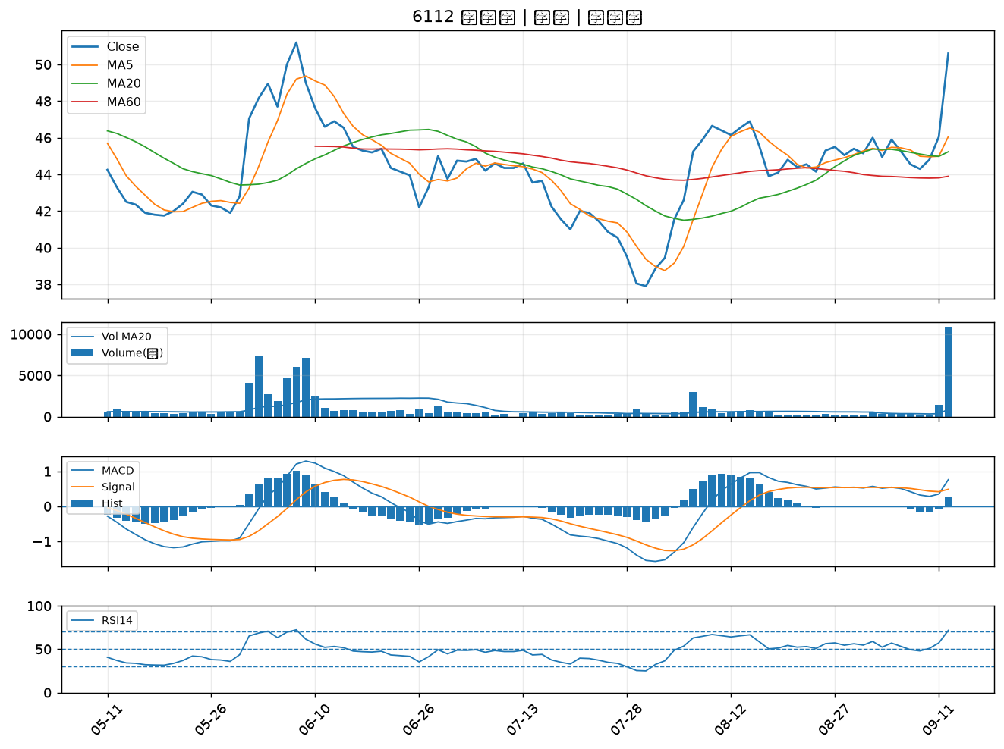

2897 王道銀行｜A級
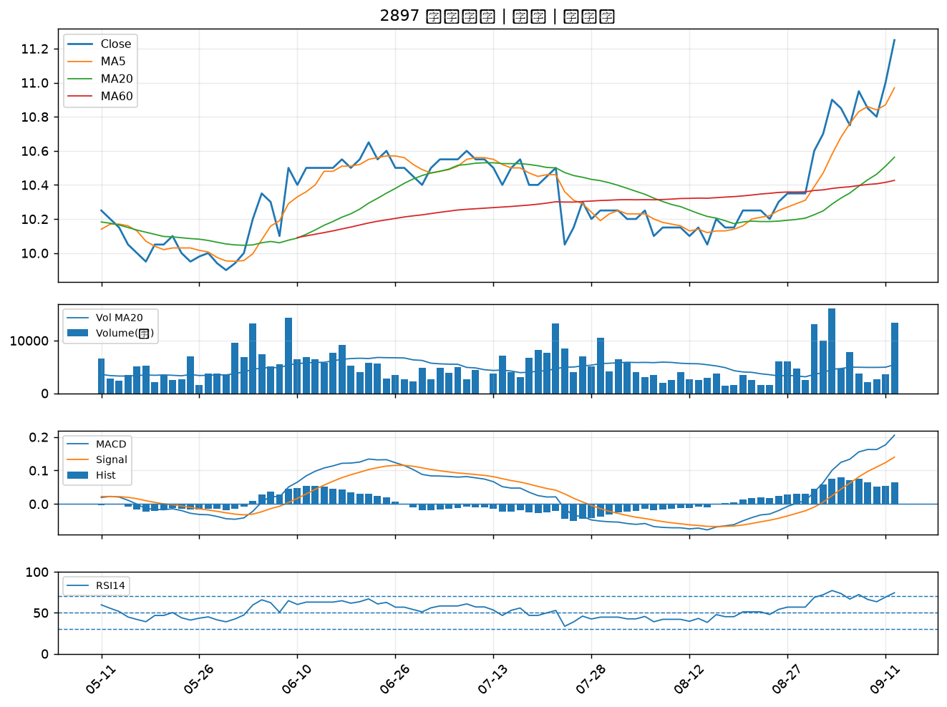

2351 順德｜A級
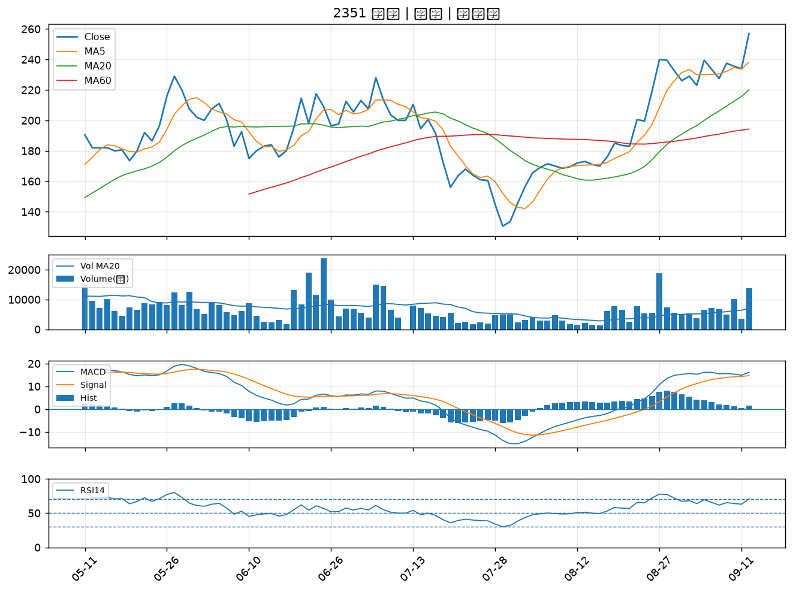

8358 金居｜A級
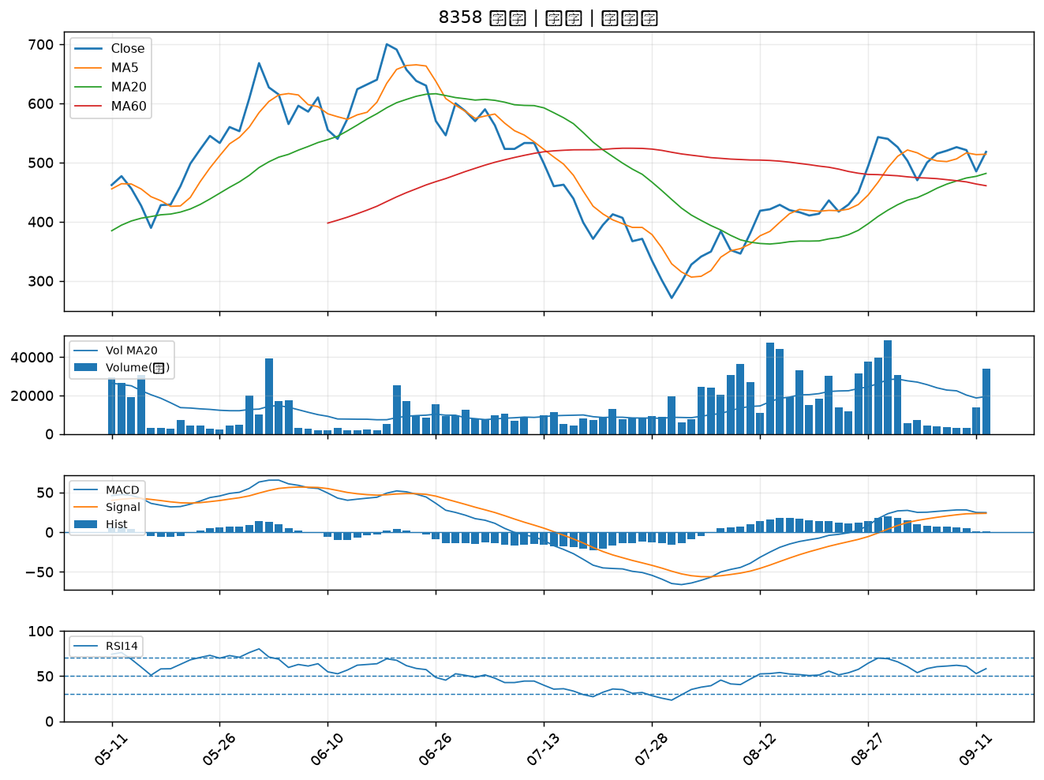

6416 瑞祺電通｜A級
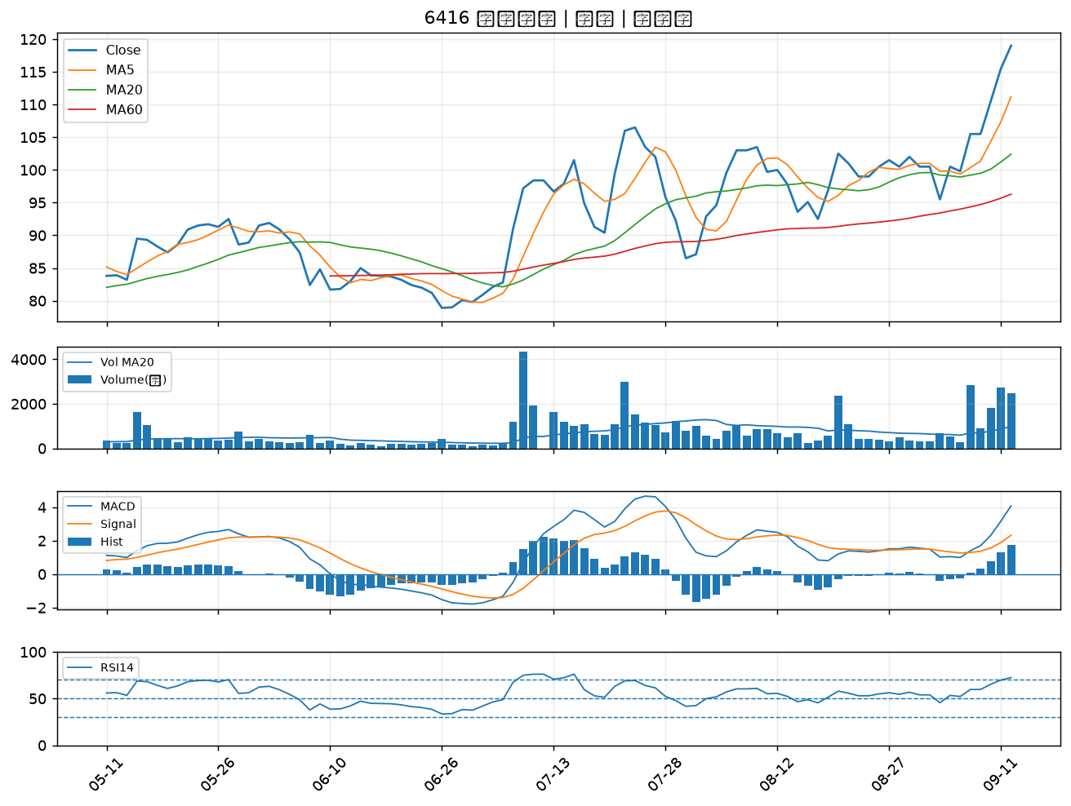

3029 零壹｜A級
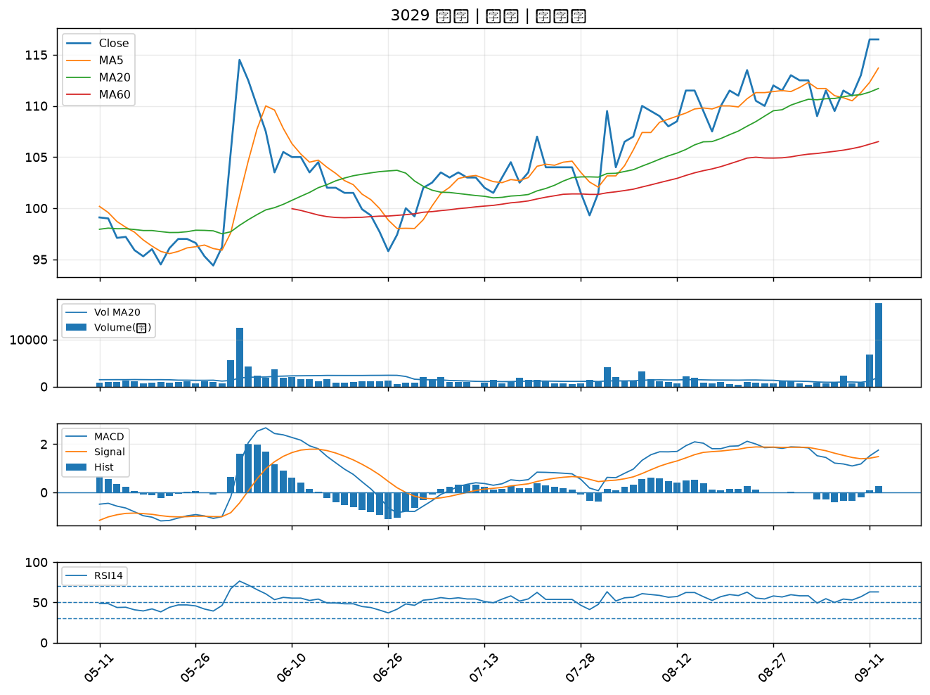

2889 國票金｜A級
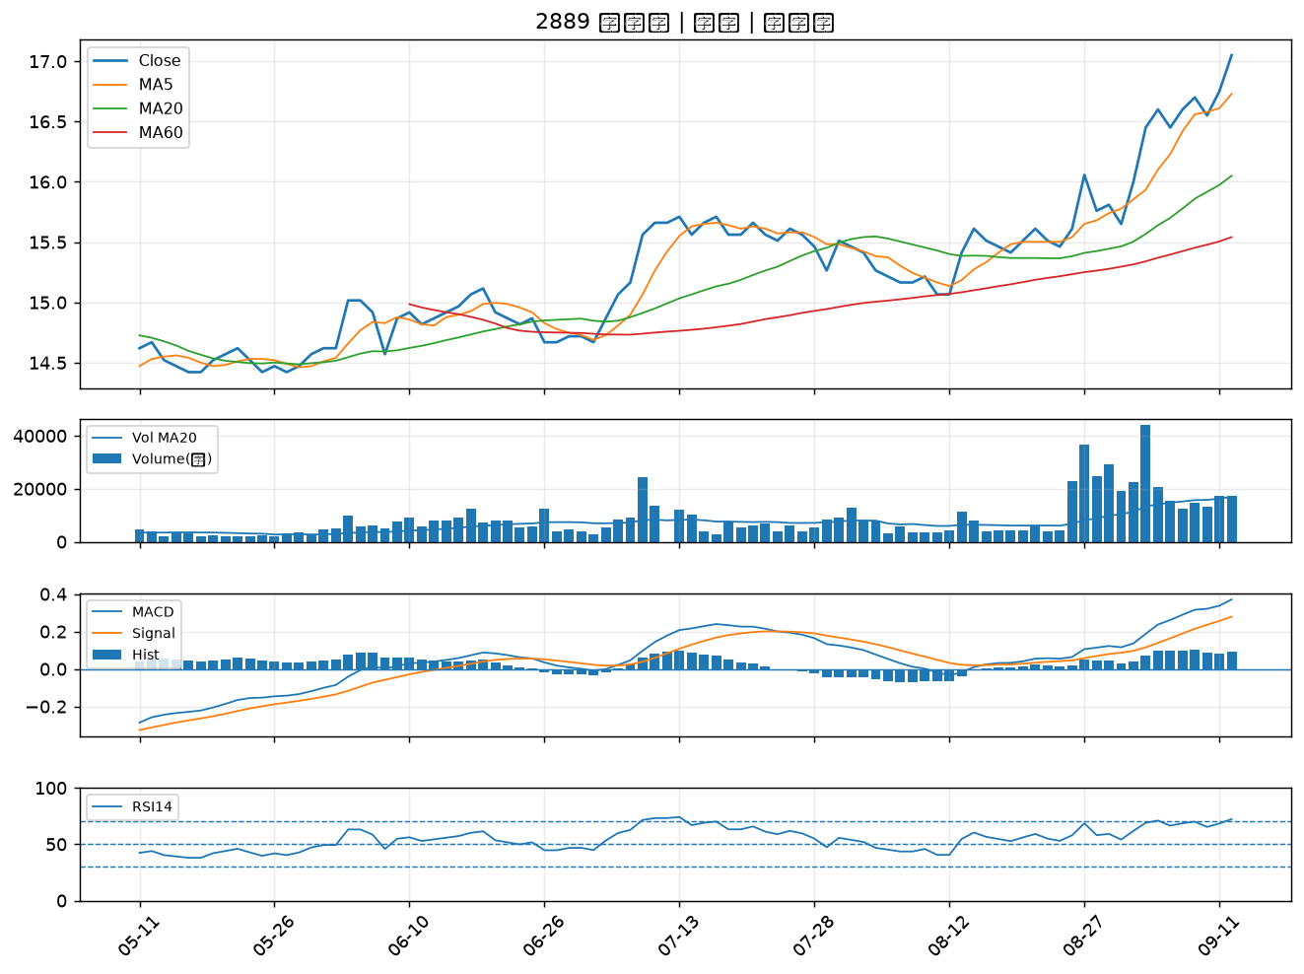

2855 統一證｜A級
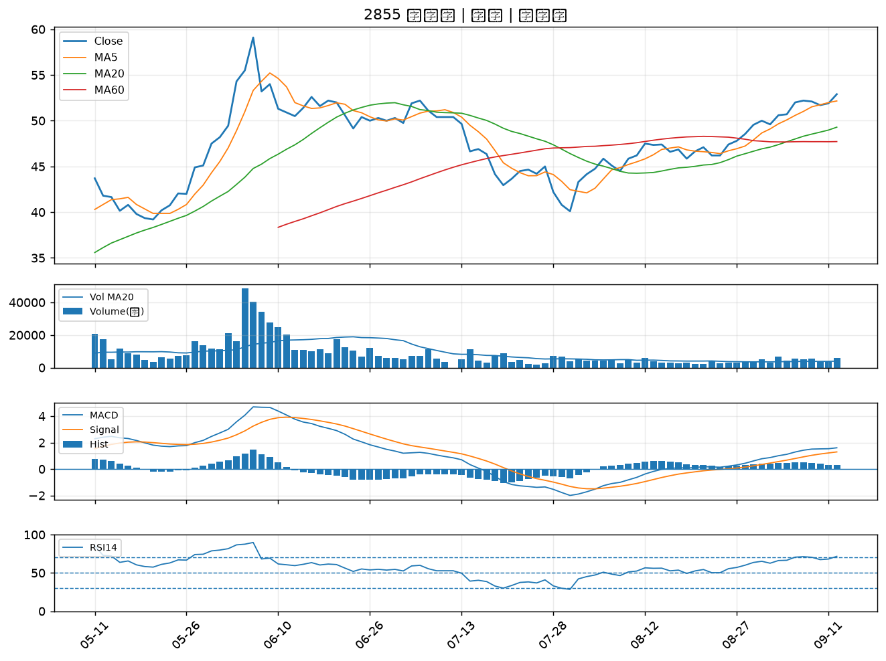

6689 伊雲谷｜B級
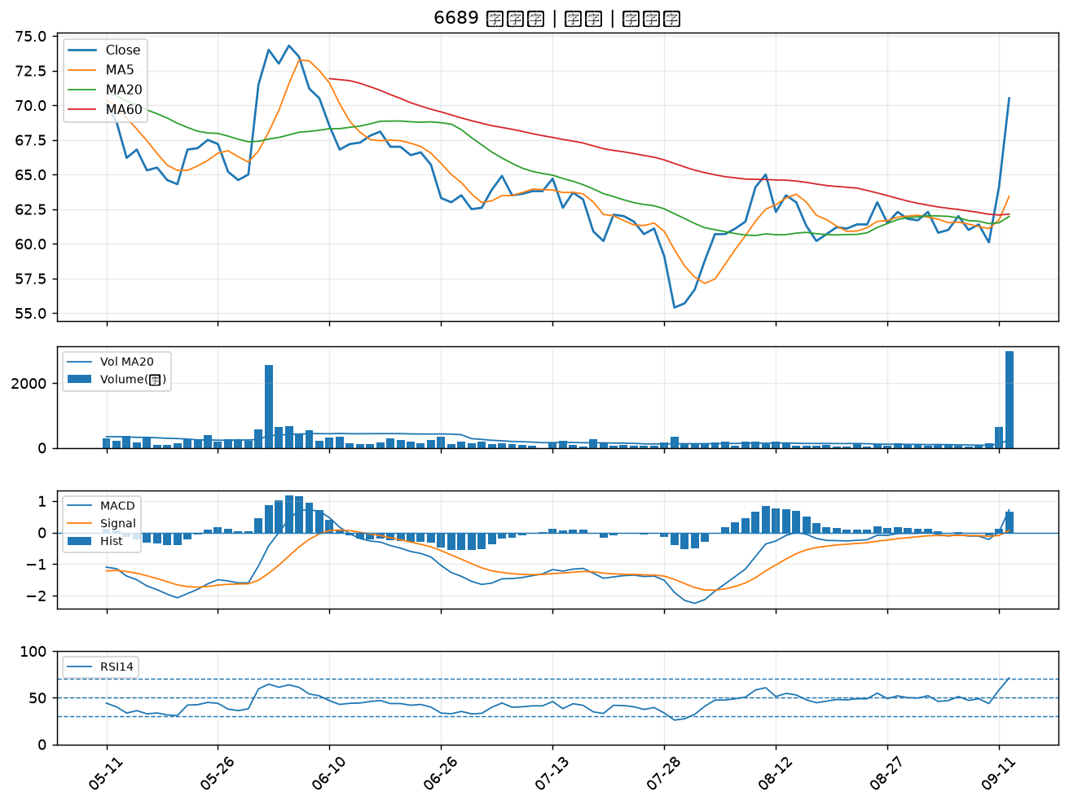

2412 中華電｜B級
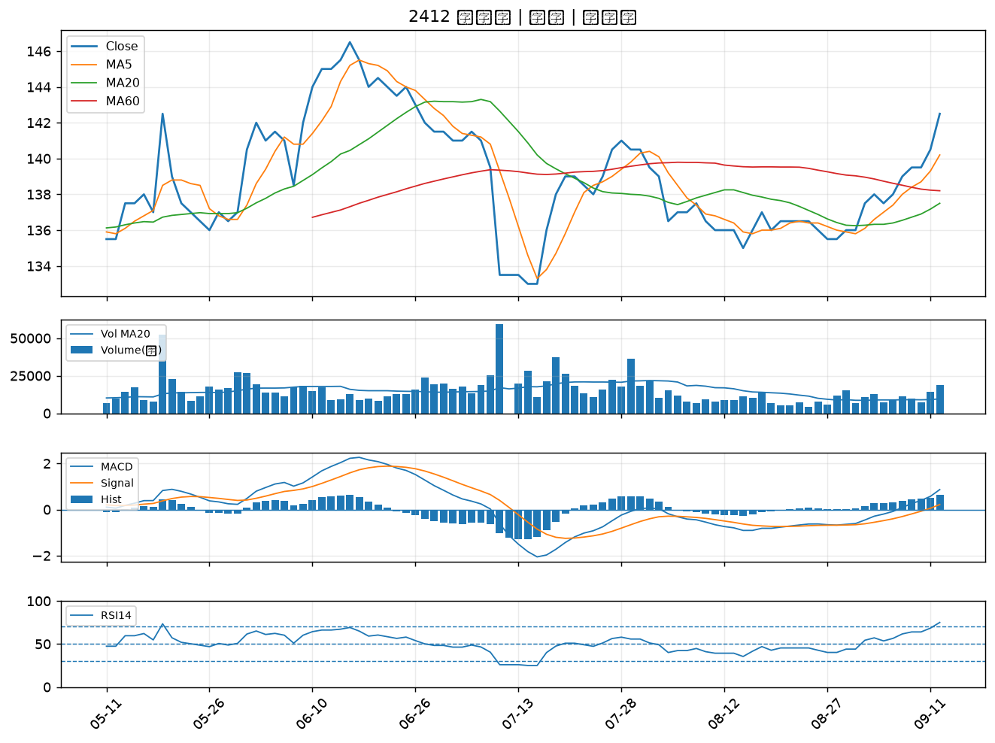

6706 惠特｜B級
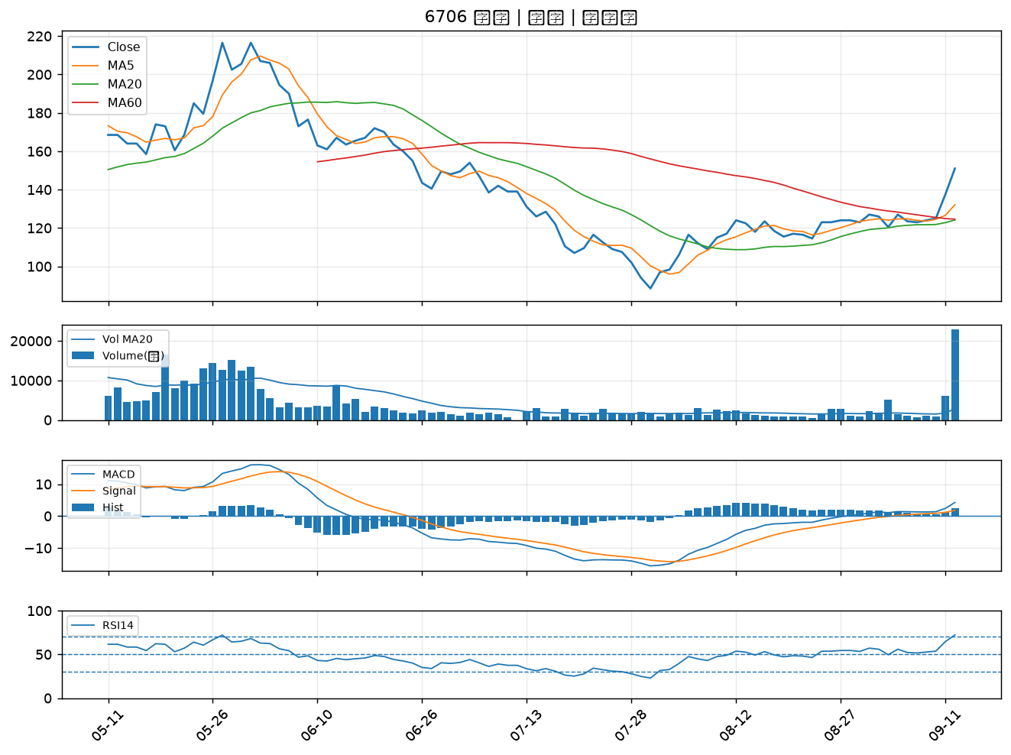

3016 嘉晶｜B級
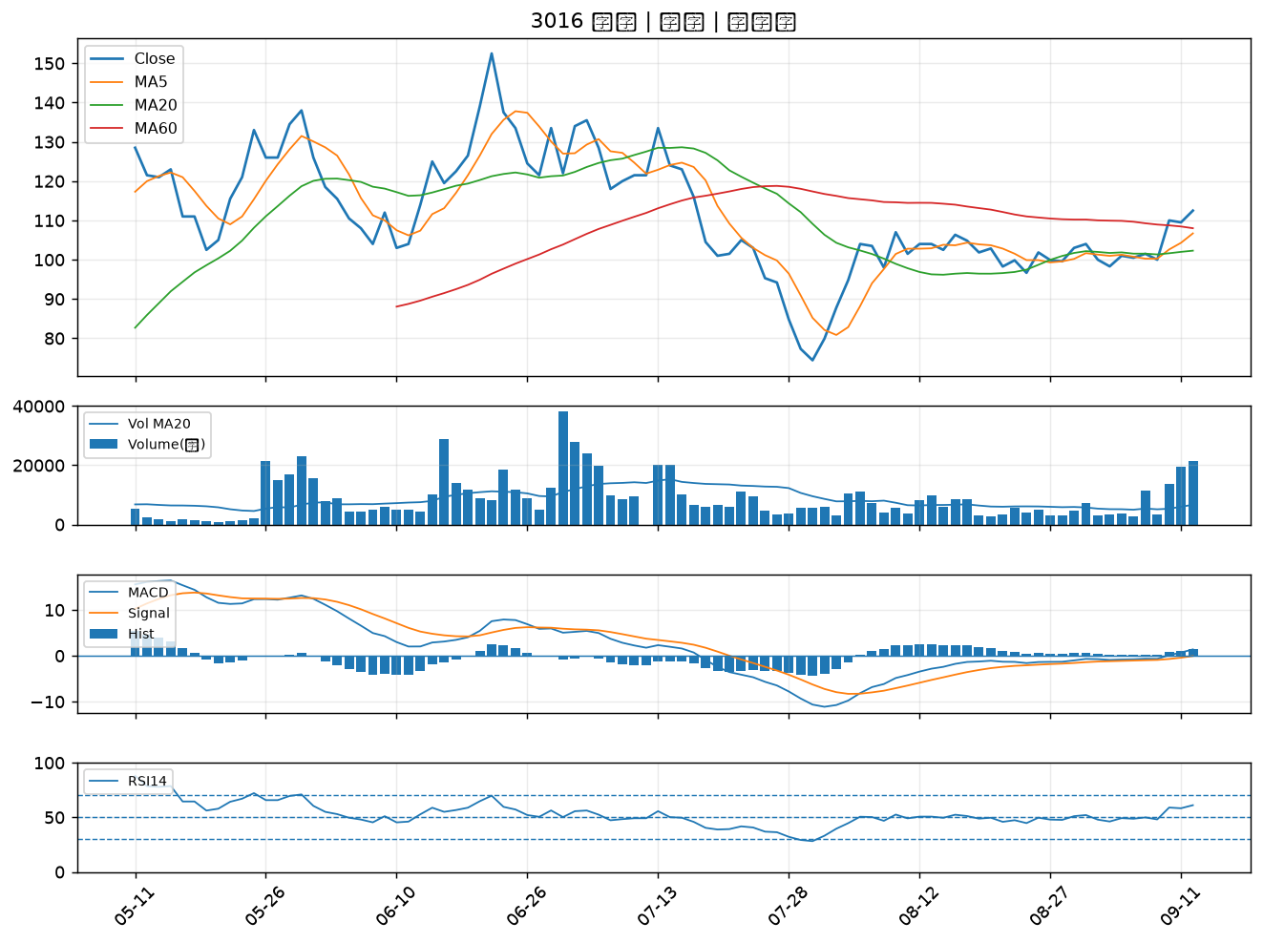

1528 恩德｜B級
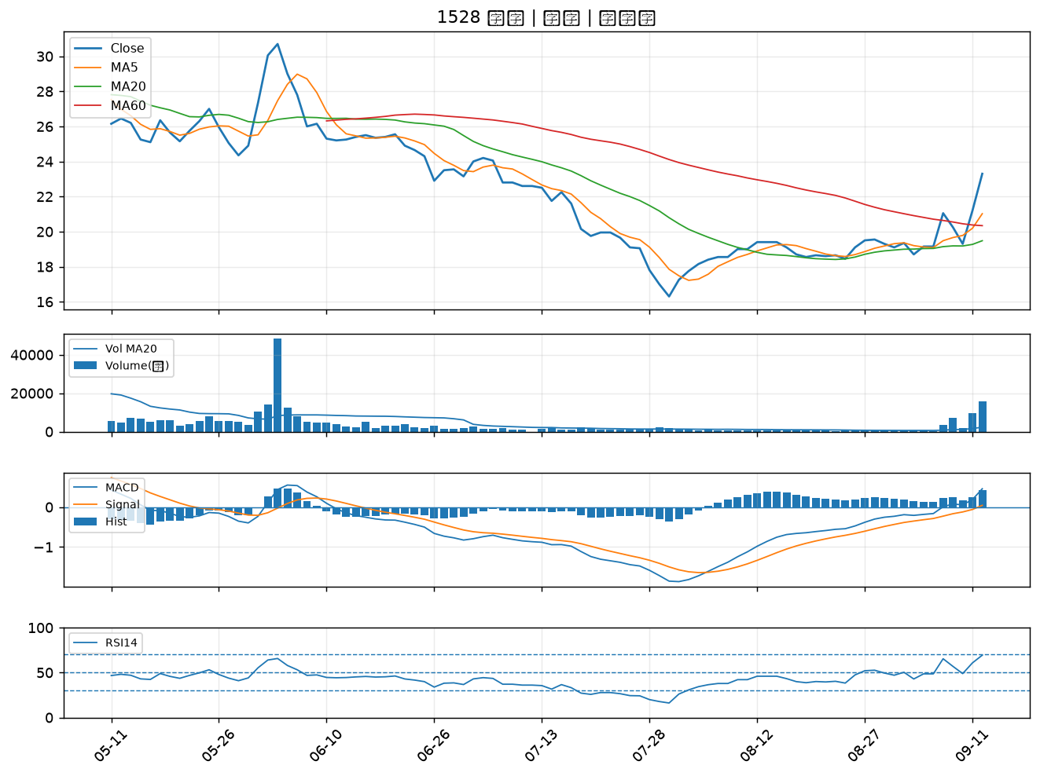

2453 凌群｜B級
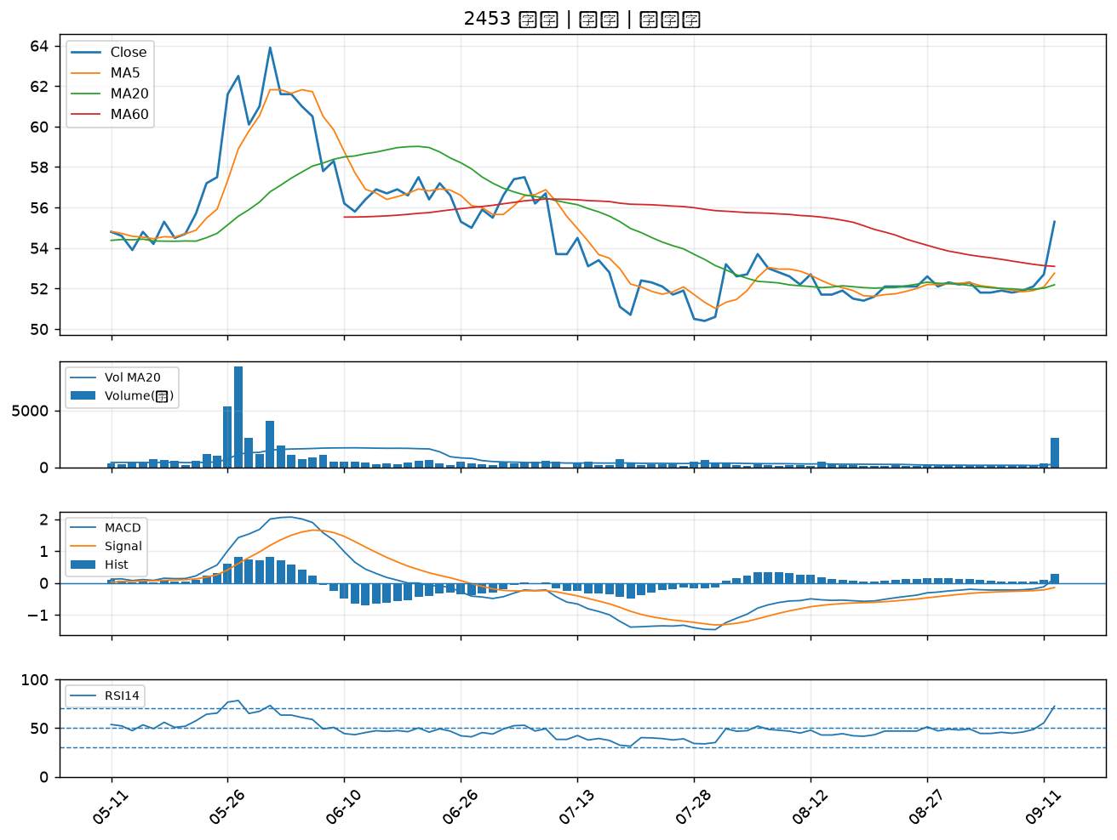

4915 致伸｜B級
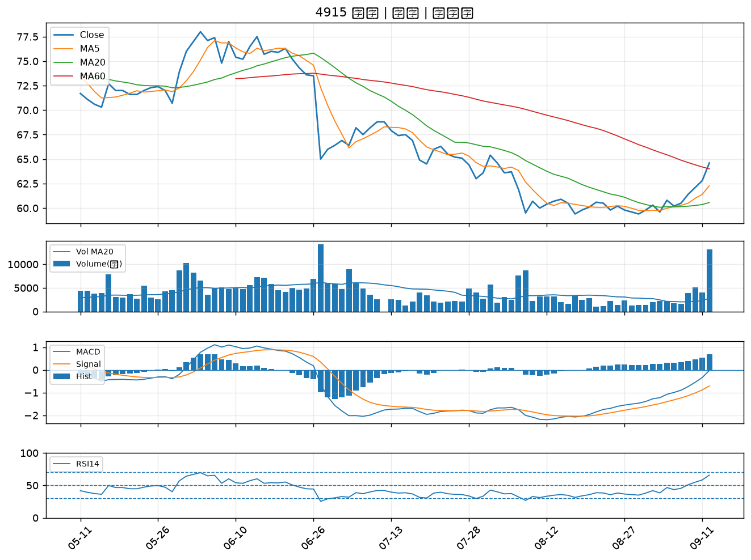

6199 天品｜B級
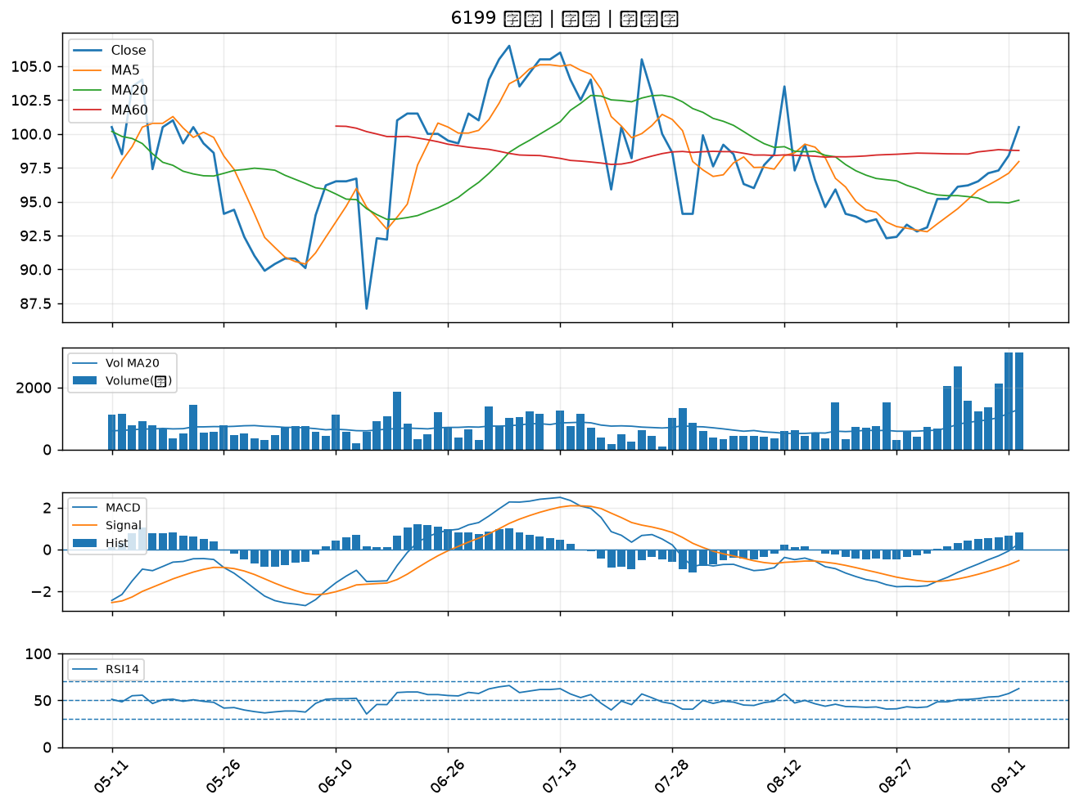

2887 台新新光金｜B級
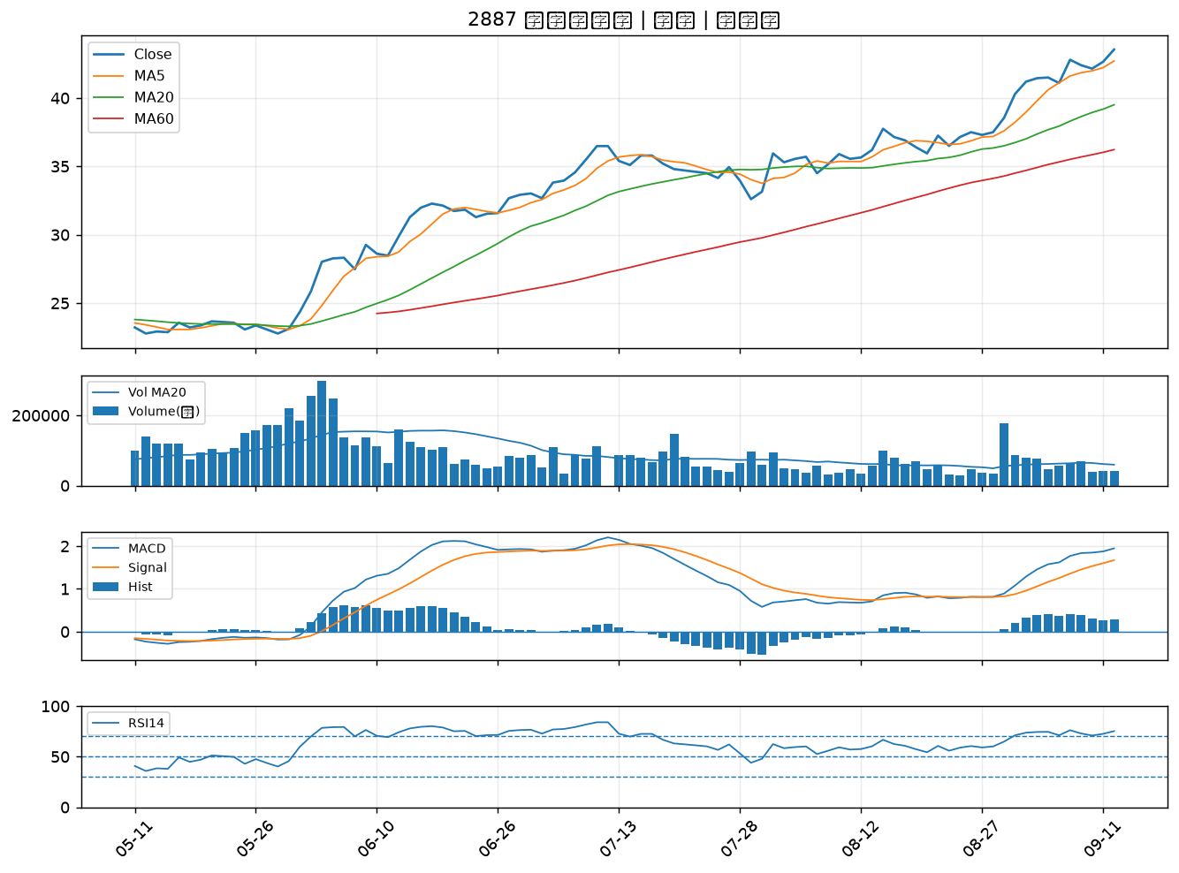

3311 閎暉｜B級
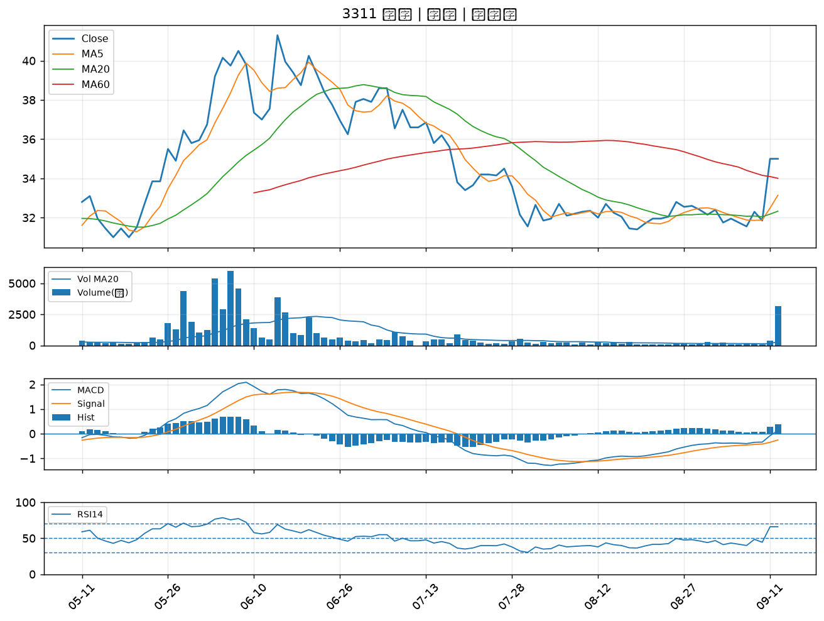

2834 臺企銀｜B級
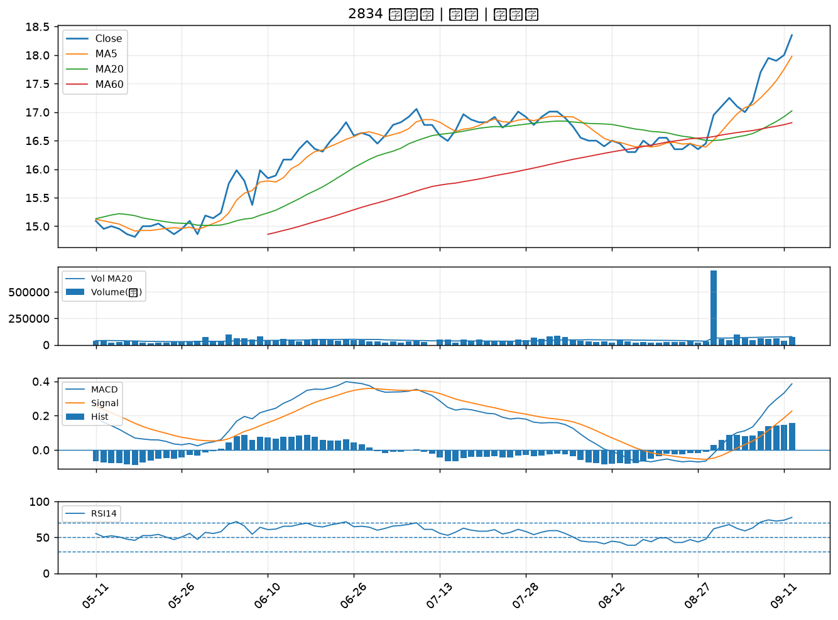

2883 凱基金｜B級
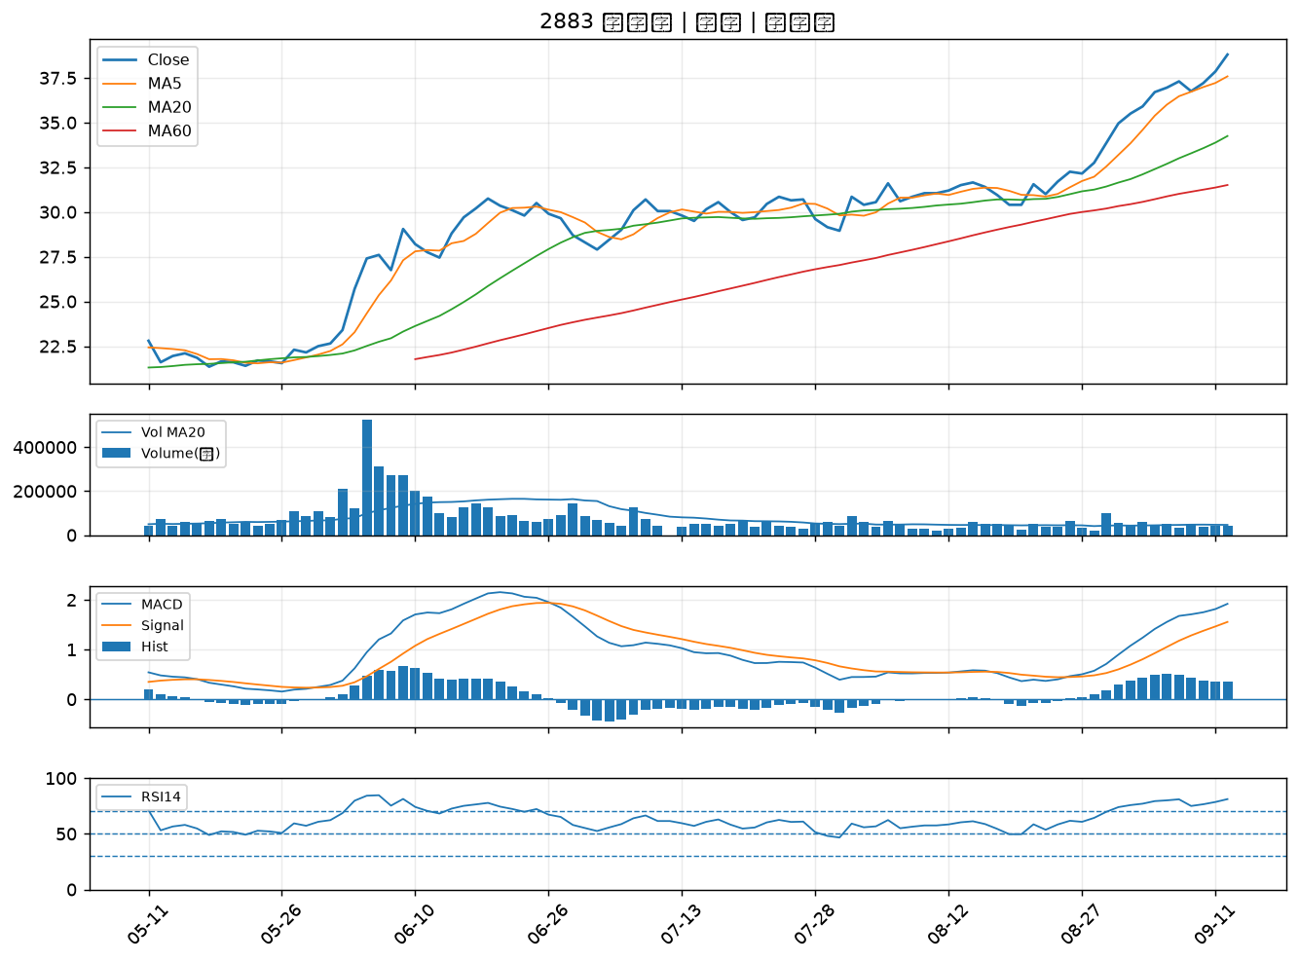

2890 永豐金｜B級
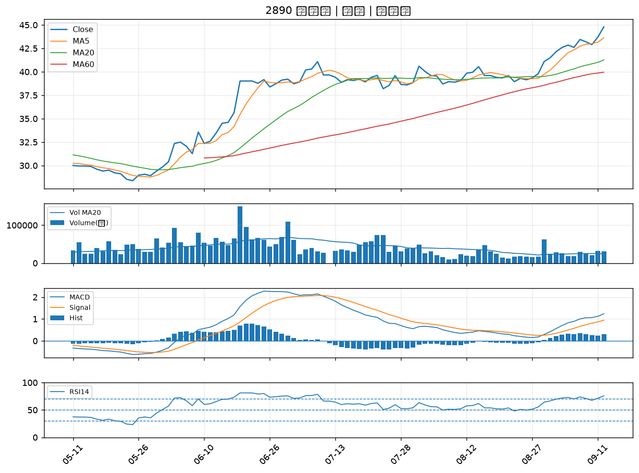

5880 合庫金｜B級
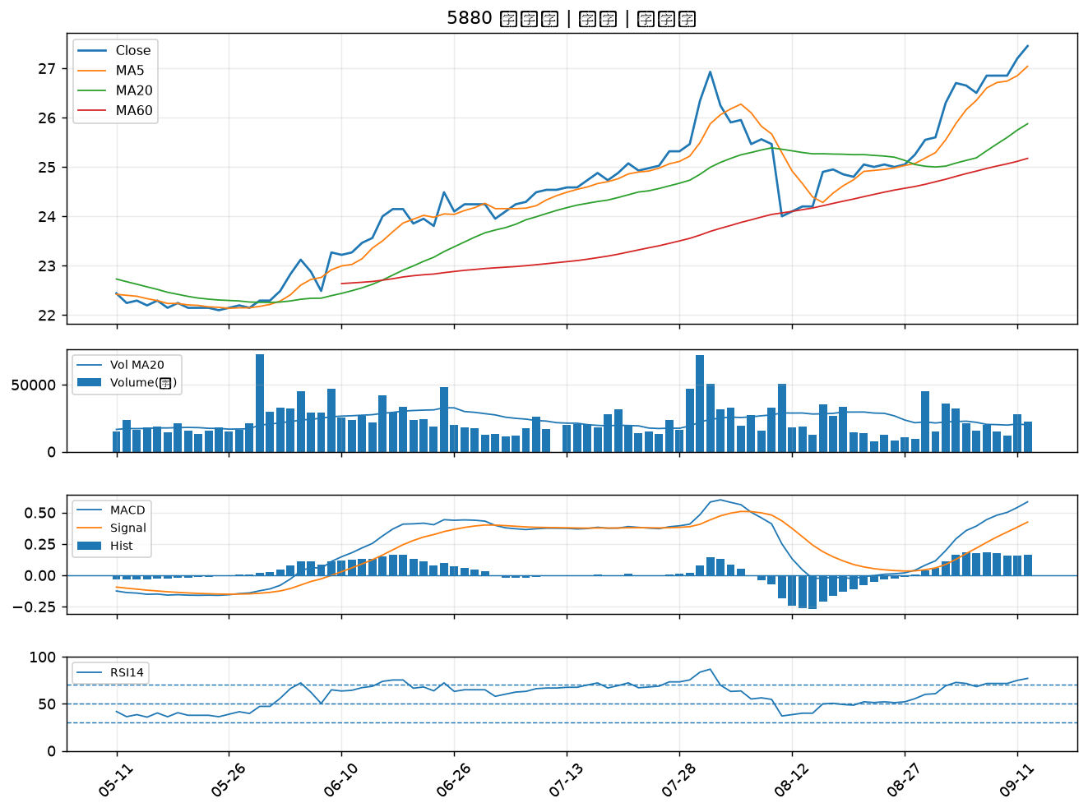

2836 高雄銀｜B級
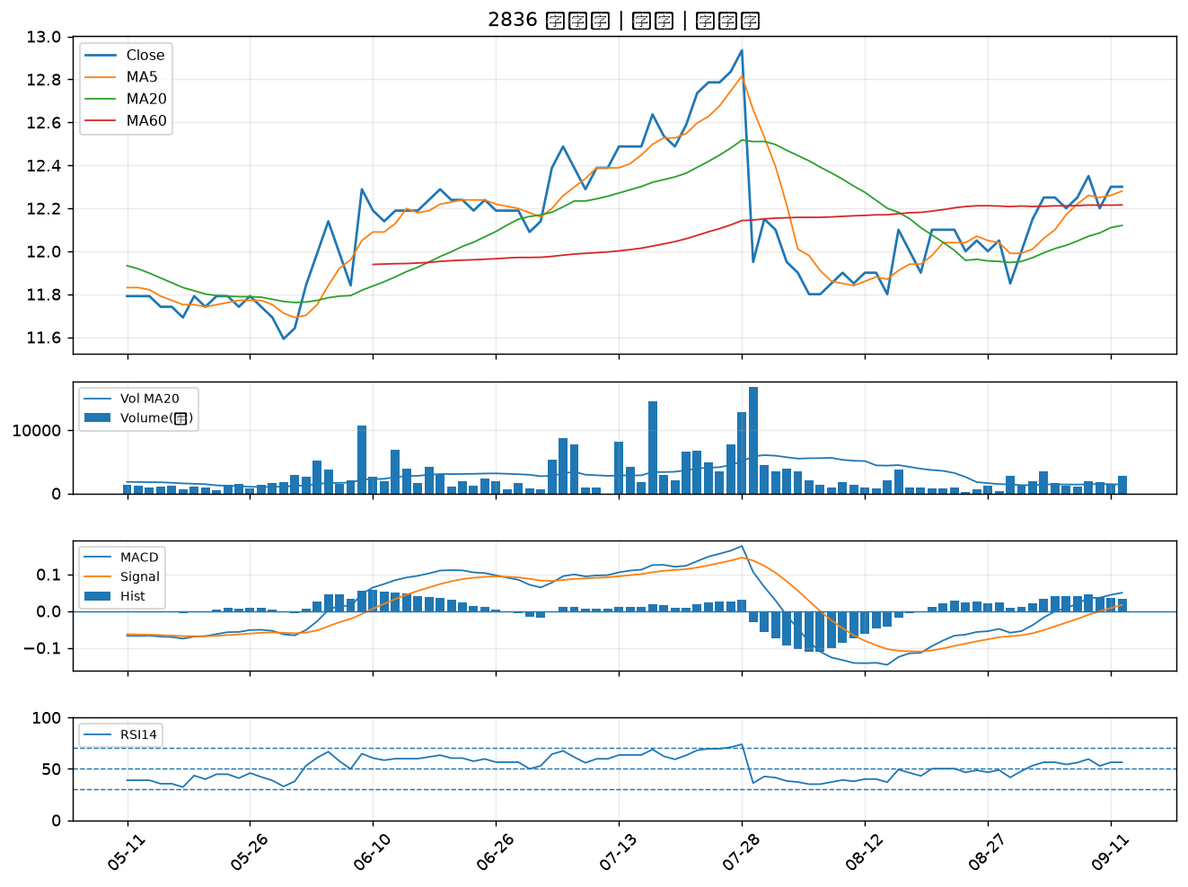

2884 玉山金｜B級
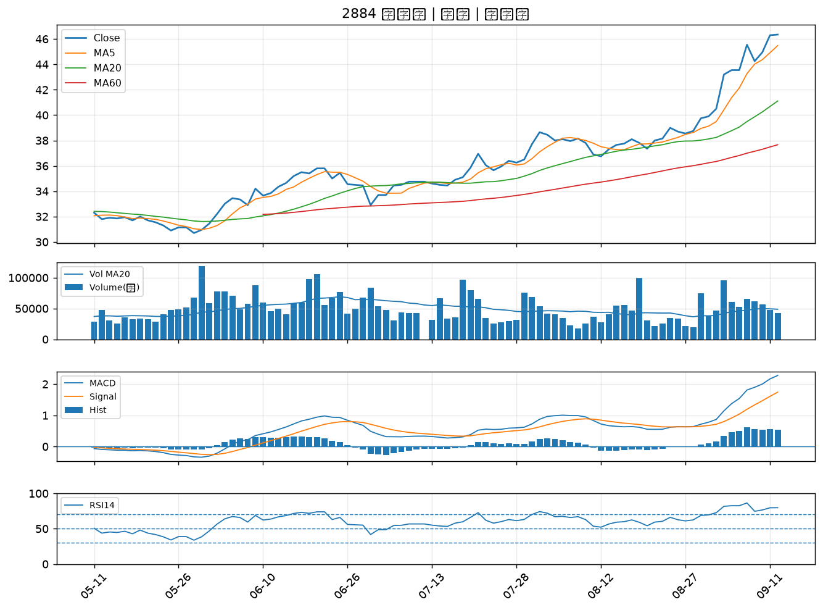

2880 華南金｜B級
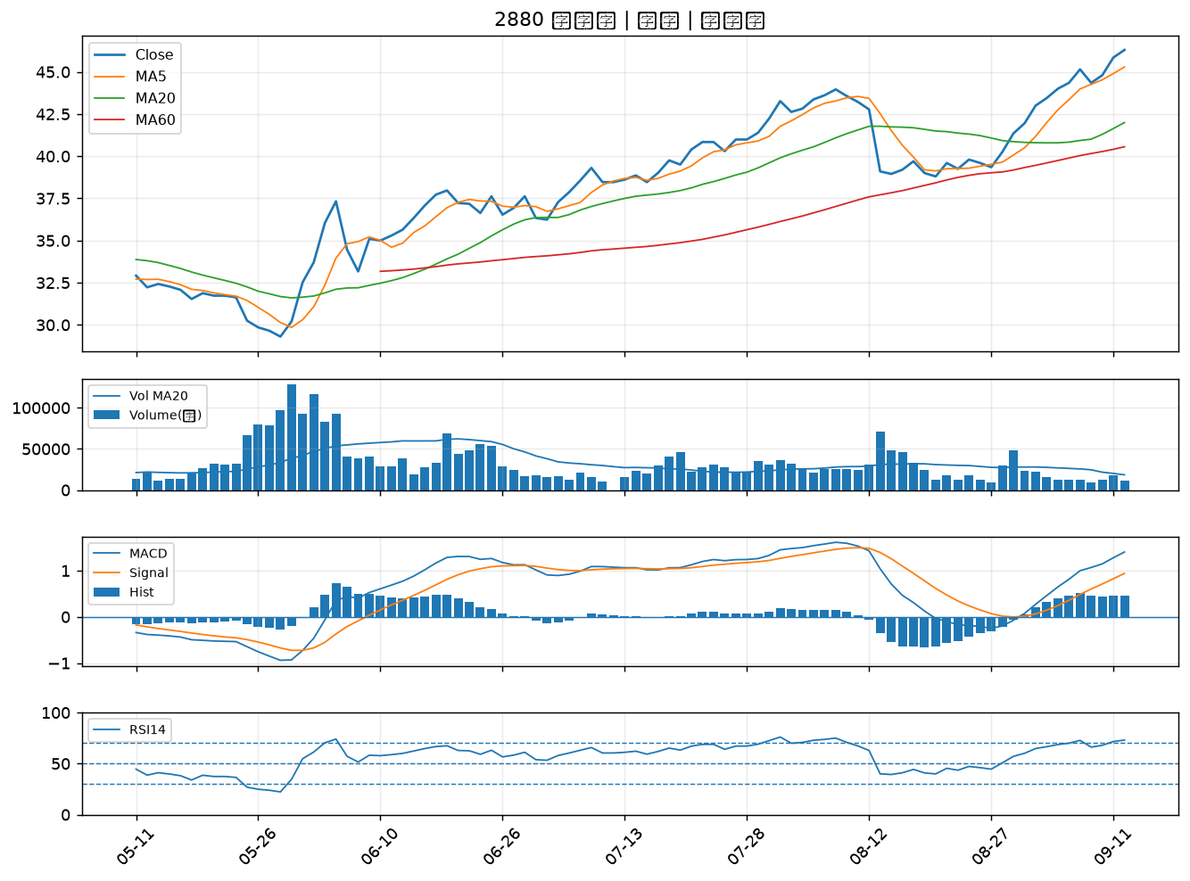

5876 上海商銀｜B級
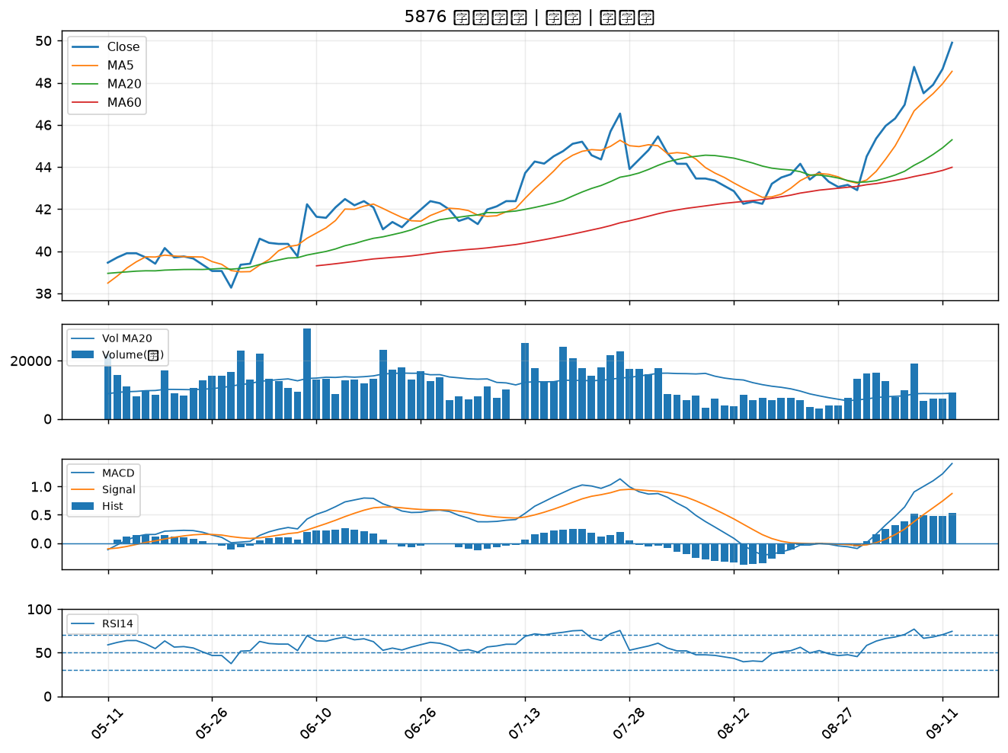

3045 台灣大｜B級
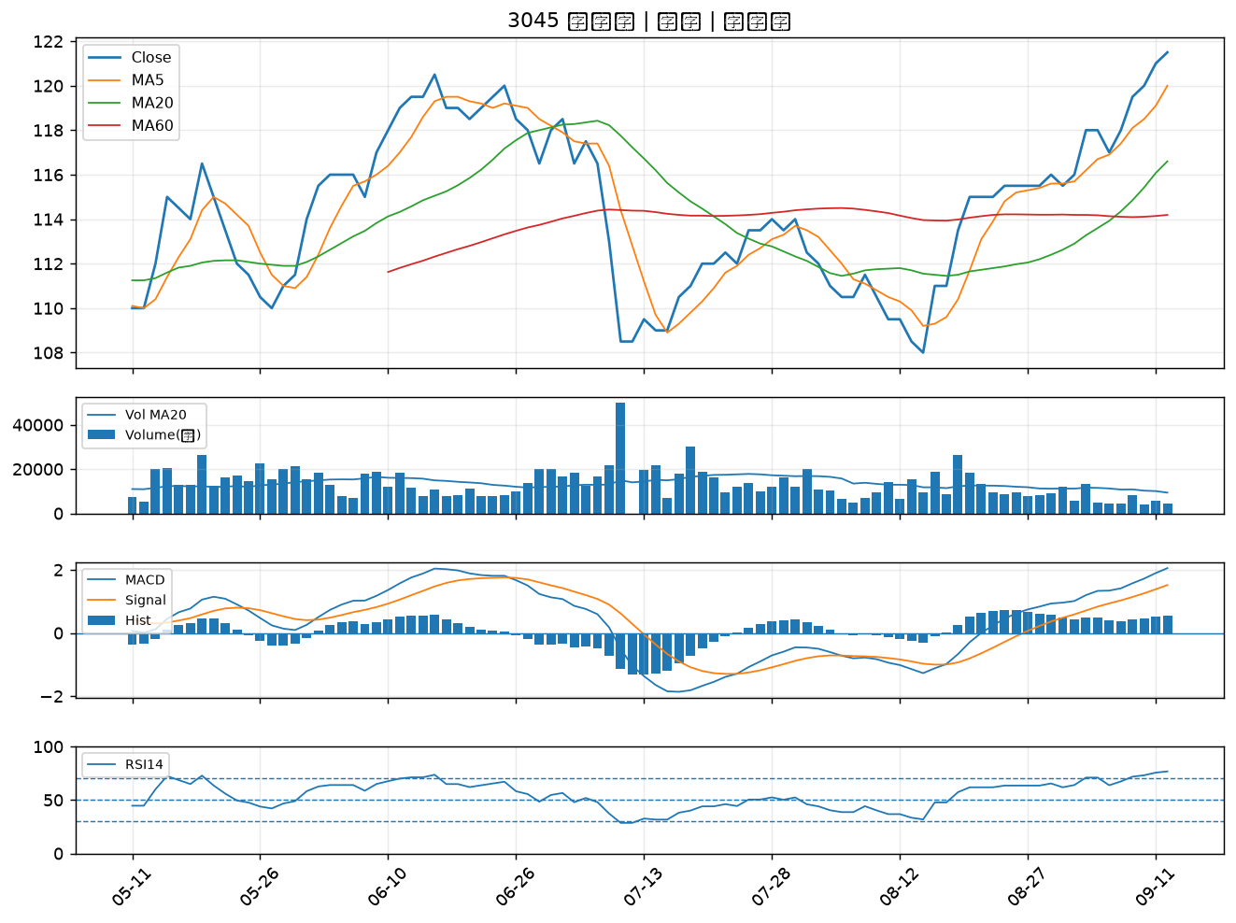

2338 光罩｜B級
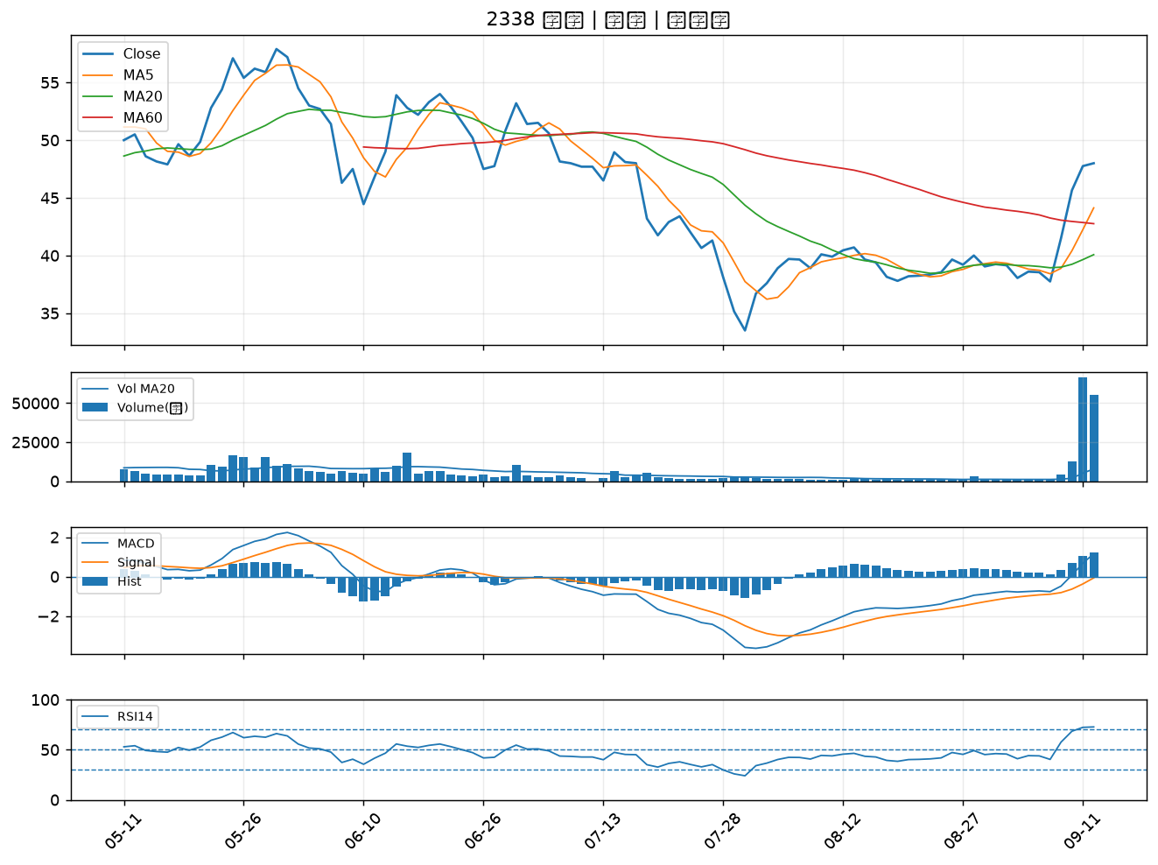

2891 中信金｜B級
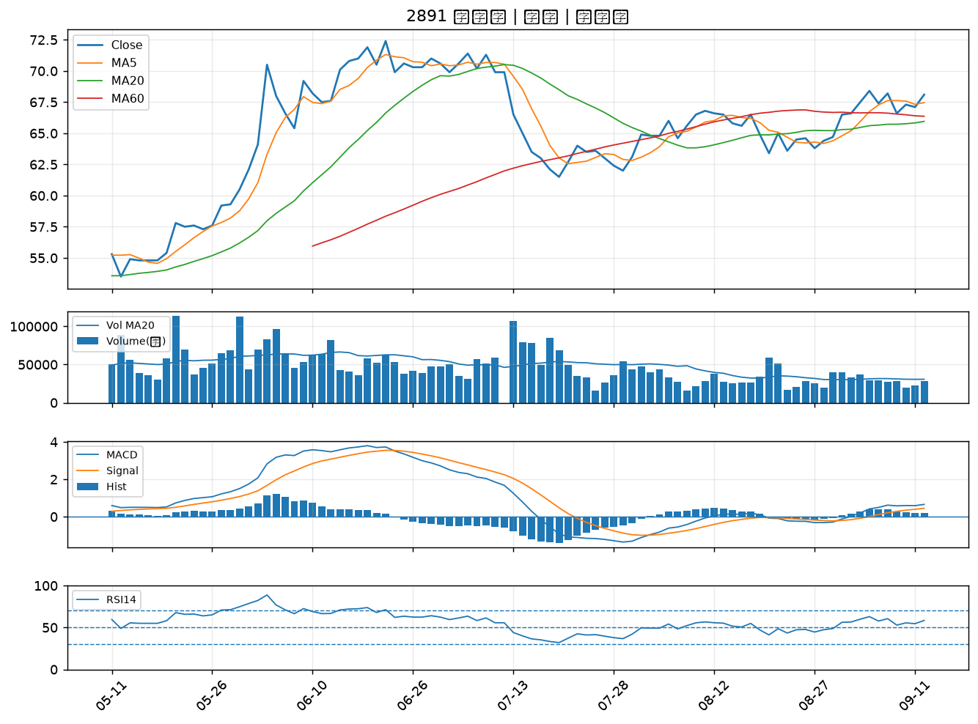

3443 創意｜B級

